Sheet1
Kreditfaktura

Exempelföretag Ab
Företagsgatan 2
123 45 Hemstad |  |  |  |  |  |  | Instruktioner för att fylla i mallen
Sverige |  |  |  |  |  |  |  | Kreditfaktura - instruktioner
Telefon: +46-123456789
 |  |  |  |  |  |  | Fler verktyg från Zervant
 |  |  |  | Mottagare |  |  |  | Offertmall för Excel
Fakturadatum: | 2021-03-30 |  |  | Kundföretag Ab |  |  |  | Kontantkvitto mall i Excel
Fakturanummer: | 1143 |  |  | Bengt Betalarson |  |  |  | Fakturamall för Excel
Kundnummer: | 36 |  |  | Köpvägen 12 c
Förfallodag: | 2021-04-13 |  |  | 123 45 Hemstad
Dröjsmålsränta: | 8.00%
Betalningsvillkor: | 14 dagar
Er referens: | B. Betalarson

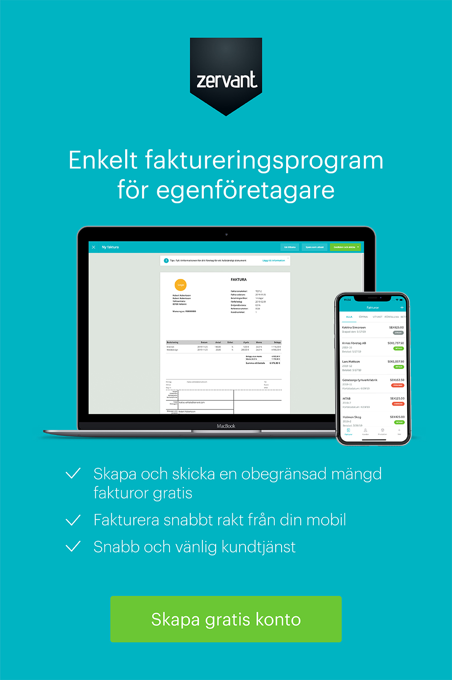
Tilläggsinformation
Kreditfaktura för faktura: 1142

Beskrivning | Antal | Enhet | à pris | Moms | Moms kr | Belopp
Barncykel 12" | 1 | st | -900.00 kr | 25% | -225.00 kr | -1,125.00 kr
Cykelhjälm, barnstorlek | 1 | st | -235.00 kr | 25% | -58.75 kr | -293.75 kr

 |  |  |  |  | Belopp före moms | -1,135.00 kr
 |  |  |  |  | Total moms | -283.75 kr
 |  |  |  |  | Öresutjämning | -0.25 kr
 |  |  |  |  | Er tillgodo | -1,419.00 kr

Exempelföretag Ab | Kontaktuppgifter |  |  |  | Betalningsuppgifter
Företagsgatan 2 | Freddy Företagare |  |  |  | Plusgiro | 1234567-8
123 45 Hemstad | Telefon: +46-123456789 |  |  |  | Bankgiro | 123-4567
Sverige | Epost: freddy@foretag.se |  |  |  | IBAN | SE2341124098234
Org.nr. 123456-7890 | www.foretag.se |  |  |  | SWIFT/BIC | SEHHCXX1001
Momsreg.nr. SE1234567890

